TDSheet
ЧЕРНАЯ ПЯТНИЦА! FOX (Израиль) мужской ассортимент. |  |  |  |  |  |  |  |  |  |  |  |  | Миним сумма закупки от 20 т.руб. | Миним сумма закупки от 50 т.руб.
Наименование | Артикул | Торговая марка | Страна | Цвет | Размер | Размер RU | Состав | Фото | Описание товара | Ссылка на сайте | Штрихкод | Цена опт, за шт | Цена АКЦИИ за шт, руб. | Цена ЧЕРНАЯ ПЯТНИЦА за шт. со скидкой, руб. | Кол-во | Ваш заказ | Сумма, руб.
Бриджи мужские | MS14-8003 | FOX (Израиль) | Китай | Темно-серый | 26 | 42 | 100% Хлопок | 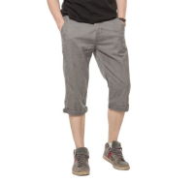 | Бриджи мужские. Стиль- повседневный. Модель выполнена из плотной хлопковой ткани. Детали: застежка на молнию, пуговицу; карманы; шлевки. | https://housestyle.ru/upload/images/MS14-8003$5899_1.jpg | 415332589926 | 1580 | 1,106.28 | 774.40 | 1 |  | 0.00
 | MS14-8003 | FOX (Израиль) |  | Бежевый | 28 | 44 | 100% Хлопок | 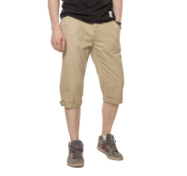 | Бриджи мужские. Стиль- повседневный. Модель выполнена из плотной хлопковой ткани. Детали: застежка на молнию, пуговицу; карманы; шлевки. | https://housestyle.ru/upload/images/MS14-8003$6000_1.jpg | 415332600028 | 1580 | 1,106.28 | 774.40 | 1 |  | 0.00
Бриджи мужские | MS15-8590S | FOX (Израиль) | Китай | Джинсовый | 44 | 44 | хлопок 100% | 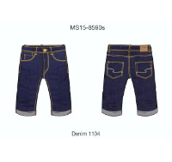 |  | https://housestyle.ru/upload/images/MS15-8590S.jpg | 119114110428 | 998 | 698.88 | 489.22 | 1 |  | 0.00
Брюки мужские | MS12-8005U | FOX (Израиль) | Китай | Песочный | 26 | 42 | 100% Хлопок | 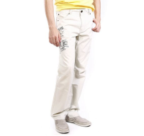 |  | https://housestyle.ru/upload/images/MS12-8005U$2403_1.jpg | 415311240326 | 1143 | 800.00 | 560.00 | 1 |  | 0.00
 | MS12-8005U |  |  | Песочный | 38 | 54 | 100% Хлопок |  |  |  | 415311240338 | 1143 | 800.00 | 560.00 | 2 |  | 0.00
 | MS12-8005U |  |  | черный+серый | 30 | 46 | 100% Хлопок | 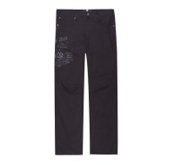 |  | https://housestyle.ru/upload/images/MS12-8005U$5802_1.jpg | 2000015744034 | 1143 | 800.00 | 560.00 | 1 |  | 0.00
 | MS12-8005U |  |  | черный+серый | 30 | 46 | 100% Хлопок |  |  |  | 415311580230 | 1143 | 800.00 | 560.00 | 1 |  | 0.00
Брюки мужские | MS13-8000 | FOX (Израиль) | Китай | Бежевый | 26 | 42 | 100% Хлопок | 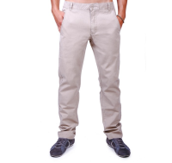 | 100% Хлопок | https://housestyle.ru/upload/images/MS13-8000.jpg | 415322600026 | 1392 | 974.40 | 682.08 | 1 |  | 0.00
Брюки мужские | MS13-8001 | FOX (Израиль) | Китай | Красный | 26 | 42 | 100% Хлопок | 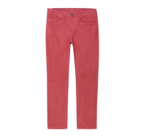 | Брюки мужские. Стиль- повседневный. Модель выполнена из плотного хлопка. Детали: посадка- средняя; пять карманов; шлевки. | https://housestyle.ru/upload/images/MS13-8001$1152_1.jpg | 415324115226 | 1661 | 1,162.56 | 813.79 | 1 |  | 0.00
 | MS13-8001 |  |  | Красный | 30 | 46 | 100% Хлопок |  |  |  | 415324115230 | 1661 | 1,162.56 | 813.79 | 1 |  | 0.00
 | MS13-8001 |  |  | Красный | 34 | 50 | 100% Хлопок |  |  |  | 415324115234 | 1661 | 1,162.56 | 813.79 | 1 |  | 0.00
Брюки мужские | MS14-8000 | FOX (Израиль) | Китай | Бежевый | 26 | 42 | 100% Хлопок | 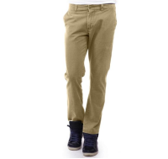 | Брюки мужские. Модель выполнена из хлопковой ткани. Детали: посадка- средняя; карманы; застежка на молнию, пуговицу; шлевки. | https://housestyle.ru/upload/images/MS14-8000$6000_1.jpg | 415329600026 | 1408 | 985.32 | 689.72 | 1 |  | 0.00
 | MS14-8000 |  |  | Бежевый | 30 | 46 | 100% Хлопок |  |  |  | 415329600030 | 1408 | 985.32 | 689.72 | 1 |  | 0.00
Брюки мужские | MS14-8004 | FOX (Израиль) | Китай | Молочно-белый | 34 | 50 | 100% Хлопок | 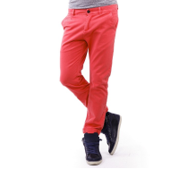 |  | https://housestyle.ru/upload/images/MS14-8004.jpg | 415333940034 | 1777 | 1,244.04 | 870.83 | 1 |  | 0.00
 | MS14-8004 |  |  | Молочно-белый | 36 | 52 | 100% Хлопок |  |  |  | 415333940036 | 1777 | 1,244.04 | 870.83 | 1 |  | 0.00
Брюки мужские | MS14-8005 | FOX (Израиль) | Китай | Ярко-зеленый | 34 | 50 | 100% Хлопок | 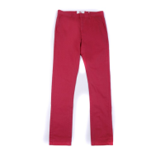 |  | https://housestyle.ru/upload/images/MS14-8005.jpg | 415335770034 | 1819 | 1,273.44 | 891.41 | 1 |  | 0.00
 | MS14-8005 |  |  | Ярко-зеленый | 36 | 52 | 100% Хлопок |  |  |  | 415335770036 | 1819 | 1,273.44 | 891.41 | 1 |  | 0.00
Брюки мужские | MS14-8528 | FOX (Израиль) | Китай | Джинс-серый | 26 | 42 | 100% Хлопок | 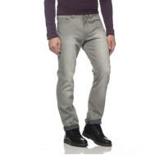 | Брюки мужские. Стиль- повседневный. Модель выполнена из плотного хлопка. Детали: посадка средняя; застежка на молнию, пуговицу; пять карманов; шлевки. | https://housestyle.ru/upload/images/MS14-8528$1157_1.jpg | 419993115726 | 1589 | 1,112.16 | 778.51 | 1 |  | 0.00
Брюки мужские | MS16-8000 | FOX (Израиль) | Китай | Бежевый | 26 | 42 | 100% Хлопок | 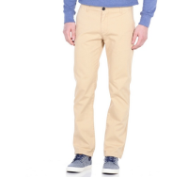 | Брюки мужские. Модель выполнена из плотной хлопковой ткани. Детали: средняя посадка; застежка на молнию, пуговицу; два кармана спереди, два сзади; шлевки. | https://housestyle.ru/upload/images/MS16-8000$6000_1.jpg | 415361600026 | 1223 | 855.75 | 599.03 | 1 |  | 0.00
Брюки мужские | MW14-8002 | FOX (Израиль) | Китай | Зелёный | 28 | 44 | 100% Хлопок | 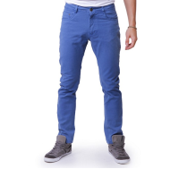 | 100% Хлопок | https://housestyle.ru/upload/images/MW14-8002.jpg | 415016112728 | 1616 | 1,131.48 | 792.04 | 2 |  | 0.00
 | MW14-8002 |  |  | Джинс-Красный | 26 | 42 | 100% Хлопок |  |  |  | 415016115226 | 1616 | 1,131.48 | 792.04 | 1 |  | 0.00
 | MW14-8002 |  |  | Джинс-Красный | 28 | 44 | 100% Хлопок |  |  |  | 415016115228 | 1616 | 1,131.48 | 792.04 | 1 |  | 0.00
Брюки мужские | MW14-8005 | FOX (Израиль) | Китай | Серо-бирюзовый | 26 | 42 | 100% Хлопок | 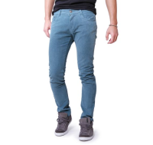 | Брюки мужские зауженные. Стиль- повседневный. Модель выполнена из хлопка. Детали: средняя посадка; застежка на молнию, пуговицу; карманы; шлевки. | https://housestyle.ru/upload/images/MW14-8005$1102_1.jpg | 415027110226 | 1758 | 1,230.60 | 861.42 | 1 |  | 0.00
 | MW14-8005 |  |  | Серо-бирюзовый | 28 | 44 | 100% Хлопок |  |  |  | 415027110228 | 1758 | 1,230.60 | 861.42 | 1 |  | 0.00
 | MW14-8005 |  |  | Песочный | 26 | 42 | 100% Хлопок |  | Брюки мужские зауженные. Стиль- повседневный. Модель выполнена из хлопка. Детали: средняя посадка; застежка на молнию, пуговицу; карманы; шлевки. | https://housestyle.ru/upload/images/MW14-8005$6084_1.jpg | 415027608426 | 1758 | 1,230.60 | 861.42 | 1 |  | 0.00
Брюки спортивные мужские | MW15-5502 | FOX (Израиль) | Китай | Зеленый меланж | XS | 42 | 50% Полиэстер, 50% Хлопок | 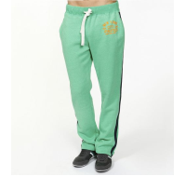 | Брюки спортивные мужские. Модель выполнена из хлопка. Детали: пояс на резинке и кулиске со шнурком. | https://housestyle.ru/upload/images/MW15-5502$7707_1.jpg | 412006770718 | 1484 | 1,039.08 | 727.36 | 3 |  | 0.00
Брюки спортивные мужские | MW17-5500 | FOX (Израиль) | Китай | Серый меланж | XL | 50 | 65% Полиэстер, 35% Хлопок | 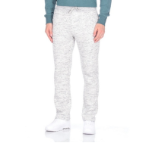 | Брюки спортивные мужские. Модель выполнена из футера с начесом. Детали: пояс на резинке и кулиске со шнурком; два кармана. | https://housestyle.ru/upload/images/MW17-5500$500_1.jpg | 412016050044 | 1320 | 924.00 | 646.80 | 1 |  | 0.00
 | MW17-5500 |  |  | Серый меланж | XXL | 52 | 65% Полиэстер, 35% Хлопок |  |  |  | 412016050046 | 1320 | 924.00 | 646.80 | 1 |  | 0.00
Джемпер мужской | MW14-2002P | FOX (Израиль) | Бангладеш | Темная фуксия | XS | 42 | 100% Хлопок |  |  | https://housestyle.ru/upload/images/MW14-2002P$4000_1.jpg | 437010400018 | 955 | 668.64 | 468.05 | 1 |  | 0.00
 | MW14-2002P |  |  | Оранжевый | XXL | 52 | 100% Хлопок |  |  | https://housestyle.ru/upload/images/MW14-2002P$6200_1.jpg | 437010620046 | 955 | 668.64 | 468.05 | 1 |  | 0.00
Джинсы мужские | MS13-8503 | FOX (Израиль) | Китай | Белый | 34 | 50 | 100% Хлопок | 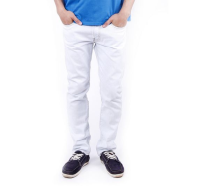 | Джинсы мужские. Модель выполнена из плотной хлопковой ткани. Детали: средняя посадка; застежка на молнию, пуговицу; пять карманов; шлевки. Джинсы немного заужены книзу (slim). | https://housestyle.ru/upload/images/MS13-8503$1101_1.jpg | 419870110134 | 1523 | 1,065.96 | 746.17 | 1 |  | 0.00
Джинсы мужские | MS14-8001 | FOX (Израиль) | Китай | Бежевый | 26 | 42 | 100% Хлопок | 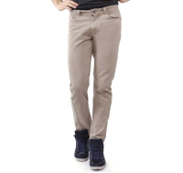 | Брюки мужские. Модель выполнена из хлопковой ткани. Детали: посадка- средняя; карманы; застежка на молнию, пуговицу; шлевки. | https://housestyle.ru/upload/images/MS14-8001$6000_1.jpg | 415330600026 | 1657 | 1,160.04 | 812.03 | 1 |  | 0.00
 | MS14-8001 |  |  | Бежевый | 28 | 44 | 100% Хлопок |  |  |  | 415330600028 | 1657 | 1,160.04 | 812.03 | 1 |  | 0.00
 | MS14-8001 |  |  | Бежевый | 40 | 56 | 100% Хлопок |  |  |  | 415330600040 | 1657 | 1,160.04 | 812.03 | 1 |  | 0.00
Джинсы мужские | MS14-8511F | FOX (Израиль) | Китай | Джинсовый-Синий | 24 | 40 | 98,9% Хлопок, 1,1% Спандекс | 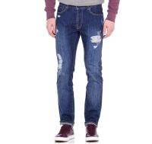 | Джинсы "рваные" мужские. Модель выполнена из плотной хлопковой ткани. Детали: средняя посадка; пять карманов; застежка на молнию, пуговицу; шлевки. Джинсы немного заужены книзу (slim). | https://housestyle.ru/upload/images/MS14-8511F$1165_1.jpg | 419959116524 | 2164 | 1,514.52 | 1060.16 | 2 |  | 0.00
 | MS14-8511F |  |  | Джинсовый-Синий | 26 | 42 | 98,9% Хлопок, 1,1% Спандекс |  |  |  | 419959116526 | 2164 | 1,514.52 | 1060.16 | 1 |  | 0.00
 | MS14-8511F |  |  | Джинсовый-Синий | 28 | 44 | 98,9% Хлопок, 1,1% Спандекс |  |  |  | 419959116528 | 2164 | 1,514.52 | 1060.16 | 1 |  | 0.00
 | MS14-8511F |  |  | Джинсовый-Синий | 38 | 54 | 98,9% Хлопок, 1,1% Спандекс |  |  |  | 419959116538 | 2164 | 1,514.52 | 1060.16 | 1 |  | 0.00
Джинсы мужские | MS14-8521 | FOX (Израиль) | Китай | Джинс-Сине-фиолетовый | 26 | 42 | 100% Хлопок | 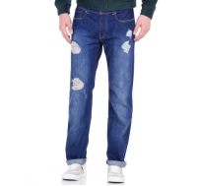 | Джинсы классические "рваные" мужские. Модель выполнена из плотной хлопковой ткани. Детали: средняя посадка; пять карманов; застежка на молнию, пуговицу; шлевки. | https://housestyle.ru/upload/images/MS14-8521$1111_1.jpg | 419984111126 | 1589 | 1,112.16 | 778.51 | 1 |  | 0.00
 | MS14-8521 |  |  | Джинс-Сине-фиолетовый | 28 | 44 | 100% Хлопок |  |  |  | 419984111128 | 1589 | 1,112.16 | 778.51 | 1 |  | 0.00
 | MS14-8521 |  |  | Джинс-Сине-фиолетовый | 30 | 46 | 100% Хлопок |  |  |  | 419984111130 | 1589 | 1,112.16 | 778.51 | 1 |  | 0.00
 | MS14-8521 |  |  | Джинс-Сине-фиолетовый | 32 | 48 | 100% Хлопок |  |  |  | 419984111132 | 1589 | 1,112.16 | 778.51 | 4 |  | 0.00
 | MS14-8521 |  |  | Джинс-Сине-фиолетовый | 34 | 50 | 100% Хлопок |  |  |  | 419984111134 | 1589 | 1,112.16 | 778.51 | 2 |  | 0.00
 | MS14-8521 |  |  | Джинс-Сине-фиолетовый | 36 | 52 | 100% Хлопок |  |  |  | 419984111136 | 1589 | 1,112.16 | 778.51 | 2 |  | 0.00
 | MS14-8521 |  |  | Джинс-Сине-фиолетовый | 36 | 52 | 100% Хлопок |  |  |  | 2000016314021 | 1589 | 1,112.16 | 778.51 | 2 |  | 0.00
 | MS14-8521 |  |  | Джинс-Сине-фиолетовый | 38 | 54 | 100% Хлопок |  |  |  | 419984111138 | 1589 | 1,112.16 | 778.51 | 2 |  | 0.00
 | MS14-8521 |  |  | Джинс-Сине-фиолетовый | 40 | 56 | 100% Хлопок |  |  |  | 419984111140 | 1589 | 1,112.16 | 778.51 | 2 |  | 0.00
Джинсы мужские | MS14-8521F | FOX (Израиль) | Китай | Джинс-Сине-фиолетовый | 24 | 40 | 100% Хлопок | 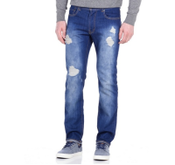 | Джинсы "рваные" мужские. Модель выполнена из плотной хлопковой ткани. Детали: средняя посадка; пять карманов; застежка на молнию, пуговицу; шлевки. Джинсы немного заужены книзу (slim). | https://housestyle.ru/upload/images/MS14-8521F$1111_1.jpg | 419986111124 | 1589 | 1,112.16 | 778.51 | 2 |  | 0.00
 | MS14-8521F |  |  | Джинс-Сине-фиолетовый | 26 | 42 | 100% Хлопок |  |  |  | 419986111126 | 1589 | 1,112.16 | 778.51 | 1 |  | 0.00
 | MS14-8521F |  |  | Джинс-Сине-фиолетовый | 28 | 44 | 100% Хлопок |  |  |  | 419986111128 | 1589 | 1,112.16 | 778.51 | 1 |  | 0.00
 | MS14-8521F |  |  | Джинс-Сине-фиолетовый | 30 | 46 | 100% Хлопок |  |  |  | 419986111130 | 1589 | 1,112.16 | 778.51 | 1 |  | 0.00
Джинсы мужские | MS14-8521Z | FOX (Израиль) | Китай | Джинс-Сине-фиолетовый | 26 | 42 | 100% Хлопок | 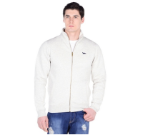 | Джинсы классические "рваные" мужские. Модель выполнена из плотной хлопковой ткани. Детали: средняя посадка; пять карманов; застежка на молнию, пуговицу; шлевки. | https://housestyle.ru/upload/images/MS14-8521Z$1111_1.jpg | 419985111126 | 1589 | 1,112.16 | 778.51 | 1 |  | 0.00
 | MS14-8521Z |  |  | Джинс-Сине-фиолетовый | 30 | 46 | 100% Хлопок |  |  |  | 419985111130 | 1589 | 1,112.16 | 778.51 | 1 |  | 0.00
 | MS14-8521Z |  |  | Джинс-Сине-фиолетовый | 36 | 52 | 100% Хлопок |  |  |  | 419985111136 | 1589 | 1,112.16 | 778.51 | 1 |  | 0.00
 | MS14-8521Z |  |  | Джинс-Сине-фиолетовый | 38 | 54 | 100% Хлопок |  |  |  | 419985111138 | 1589 | 1,112.16 | 778.51 | 1 |  | 0.00
 | MS14-8521Z |  |  | Джинс-Сине-фиолетовый | 40 | 56 | 100% Хлопок |  |  |  | 419985111140 | 1589 | 1,112.16 | 778.51 | 2 |  | 0.00
Джинсы мужские | MS14-8553F | FOX (Израиль) | Китай | Джинсовый-Белый | 28 | 44 | 100% Хлопок | 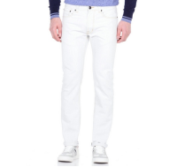 | Джинсы мужские. Модель выполнена из плотной хлопковой ткани. Детали: средняя посадка; застежка на молнию, пуговицу; пять карманов; шлевки. Джинсы немного заужены книзу (slim). | https://housestyle.ru/upload/images/MS14-8553F$1101_1.jpg | 419034110128 | 1589 | 1,112.16 | 778.51 | 1 |  | 0.00
Джинсы мужские | MS14-8557 | FOX (Израиль) | Китай | Джинсовый-Голубой | 26 | 42 | 100% Хлопок | 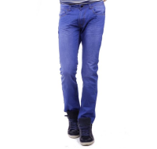 | Джинсы мужские. Стиль- повседневный. Модель выполнена из плотного хлопка. Детали: посадка средняя; застежка на молнию, пуговицу; пять карманов; шлевки. | https://housestyle.ru/upload/images/MS14-8557$1108_1.jpg | 419151110826 | 1589 | 1,112.16 | 778.51 | 1 |  | 0.00
 | MS14-8557 |  |  | Джинсовый-Голубой | 28 | 44 | 100% Хлопок |  |  |  | 419151110828 | 1589 | 1,112.16 | 778.51 | 1 |  | 0.00
Джинсы мужские | MS14-8557Z | FOX (Израиль) | Китай | Джинсовый-Голубой | 26 | 42 | 100% Хлопок |  | Джинсы мужские. Стиль- повседневный. Модель выполнена из плотного хлопка. Детали: посадка средняя; застежка на молнию, пуговицу; пять карманов; шлевки. | https://housestyle.ru/upload/images/MS14-8557Z$1108_1.jpg | 419152110826 | 1589 | 1,112.16 | 778.51 | 1 |  | 0.00
Джинсы мужские | MS16-8567 | FOX (Израиль) | Китай | Темно-синий джинс | 26 | 42 | 100% Хлопок | 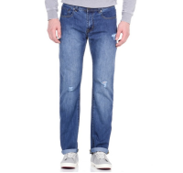 | Джинсы классические "рваные" мужские. Модель выполнена из плотной хлопковой ткани. Детали: средняя посадка; застежка на молнию, пуговицу; пять карманов; шлевки. | https://housestyle.ru/upload/images/MS16-8567$1110_1.jpg | 418426111026 | 1311 | 917.70 | 642.39 | 1 |  | 0.00
Джинсы мужские | MW14-8503BF | FOX (Израиль) | Китай | Джинсовый-Голубой | 26 | 42 | 100% Хлопок | 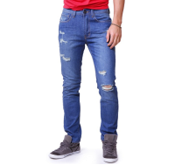 |  | https://housestyle.ru/upload/images/MW14-8503BF.jpg | 419096110826 | 917 | 642.00 | 449.40 | 1 |  | 0.00
Джинсы мужские | MW14-8504B | FOX (Израиль) | Китай | Индиго | 28 | 44 | 85% Хлопок, 15% Полиэстер | 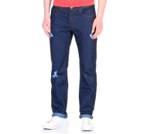 | Джинсы классические "рваные" мужские. Модель выполнена из плотной хлопковой ткани. Детали: средняя посадка; застежка на молнию, пуговицу; пять карманов; шлевки. | https://housestyle.ru/upload/images/MW14-8504B$6599_1.jpg | 419122659928 | 1811 | 1,267.56 | 887.29 | 1 |  | 0.00
 | MW14-8504B |  |  | Индиго | 30 | 46 | 85% Хлопок, 15% Полиэстер |  |  |  | 419122659930 | 1811 | 1,267.56 | 887.29 | 1 |  | 0.00
Джинсы мужские | MW14-8504BF | FOX (Израиль) | Китай | Индиго | 26 | 42 | 85% Хлопок, 15% Полиэстер | 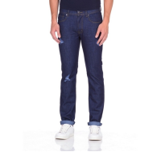 | Джинсы мужские классические. Стиль- повседневный. Модель выполнена из плотного хлопка. Детали: средняя посадка; пять карманов; застежка на молнию, пуговицу; потертости. | https://housestyle.ru/upload/images/MW14-8504BF$6599_1.jpg | 419148659926 | 947 | 663.00 | 464.10 | 2 |  | 0.00
Джинсы мужские | MW14-8504BZ | FOX (Израиль) | Китай | Индиго | 26 | 42 | 85% Хлопок, 15% Полиэстер | 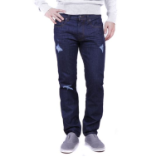 | Джинсы мужские классические. Стиль- повседневный. Модель выполнена из плотного хлопка. Детали: средняя посадка; пять карманов; застежка на молнию, пуговицу; потертости. | https://housestyle.ru/upload/images/MW14-8504BZ$6599_1.jpg | 419147659926 | 1811 | 1,267.56 | 887.29 | 1 |  | 0.00
 | MW14-8504BZ |  |  | Индиго | 28 | 44 | 85% Хлопок, 15% Полиэстер |  |  |  | 419147659928 | 1811 | 1,267.56 | 887.29 | 1 |  | 0.00
Майка мужская | MS13-4501 | FOX (Израиль) | Бангладеш | Королевский синий | S | 44 | 100% Хлопок | 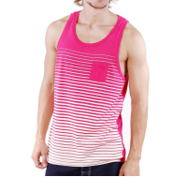 | 100% Хлопок | https://housestyle.ru/upload/images/MS13-4501.jpg | 147154090038 | 239 | 167.00 | 116.90 | 1 |  | 0.00
 | MS13-4501 |  |  | Темная фуксия | L | 48 | 100% Хлопок |  |  |  | 147154400042 | 239 | 167.00 | 116.90 | 1 |  | 0.00
 | MS13-4501 |  |  | Темная фуксия | M | 46 | 100% Хлопок |  |  |  | 147154400040 | 239 | 167.00 | 116.90 | 2 |  | 0.00
 | MS13-4501 |  |  | Темная фуксия | S | 44 | 100% Хлопок |  |  |  | 147154400038 | 239 | 167.00 | 116.90 | 2 |  | 0.00
Майка мужская | MS13-4507P | FOX (Израиль) | Бангладеш | Неоновый коралловый | S | 44 | 100% Хлопок | 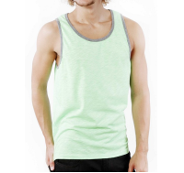 | 100% Хлопок | https://housestyle.ru/upload/images/MS13-4507P.jpg | 147161339938 | 333 | 233.00 | 163.10 | 1 |  | 0.00
 | MS13-4507P |  |  | Неоновый коралловый | XL | 50 | 100% Хлопок |  |  |  | 147161339944 | 333 | 233.00 | 163.10 | 1 |  | 0.00
 | MS13-4507P |  |  | Неоновый коралловый | XS | 42 | 100% Хлопок |  |  |  | 147161339918 | 333 | 233.00 | 163.10 | 1 |  | 0.00
Майка мужская | MS14-4507P | FOX (Израиль) | Бангладеш | Сине-пурпурный | XS | 42 | 100% Хлопок | 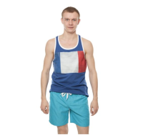 | Майка мужская. Модель выполнена из хлопкового трикотажа. Детали: круглый вырез; принт. | https://housestyle.ru/upload/images/MS14-4507P$4200_1.jpg | 147164420018 | 623 | 435.96 | 305.17 | 2 |  | 0.00
 | MS14-4507P |  |  | Черно-серый | XL | 50 | 100% Хлопок | 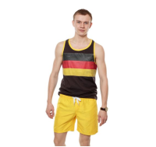 | Майка мужская. Модель выполнена из хлопкового трикотажа. Детали: круглый вырез; принт. | https://housestyle.ru/upload/images/MS14-4507P$5802_1.jpg | 147164580244 | 623 | 435.96 | 305.17 | 1 |  | 0.00
 | MS14-4507P |  |  | Черно-серый | XS | 42 | 100% Хлопок |  |  |  | 147164580218 | 623 | 435.96 | 305.17 | 1 |  | 0.00
 | MS14-4507P |  |  | Черно-серый | XXL | 52 | 100% Хлопок |  |  |  | 147164580246 | 623 | 435.96 | 305.17 | 1 |  | 0.00
 | MS14-4507P |  |  | лимонный | XL | 50 | 100% Хлопок | 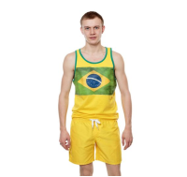 | Майка мужская. Модель выполнена из хлопкового трикотажа. Детали: круглый вырез; принт. | https://housestyle.ru/upload/images/MS14-4507P$7600_1.jpg | 147164760044 | 623 | 435.96 | 305.17 | 1 |  | 0.00
 | MS14-4507P |  |  | лимонный | XXL | 52 | 100% Хлопок |  |  |  | 147164760046 | 623 | 435.96 | 305.17 | 1 |  | 0.00
 | MS14-4507P |  |  | темный синий | XS | 42 | 100% Хлопок | 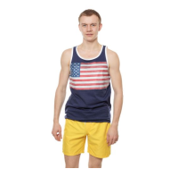 | Майка мужская. Модель выполнена из хлопкового трикотажа. Детали: круглый вырез; принт. | https://housestyle.ru/upload/images/MS14-4507P$8700_1.jpg | 147164870018 | 623 | 435.96 | 305.17 | 2 |  | 0.00
Майка мужская | MS14-4508P | FOX (Израиль) | Китай | Неоновый коралловый | M | 46 | 100% Хлопок | 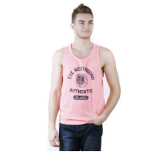 | Майка мужская. Модель выполнена из хлопкового трикотажа. Детали: круглый вырез; принт. | https://housestyle.ru/upload/images/MS14-4508P$3399_1.jpg | 147169339940 | 583 | 408.24 | 285.77 | 1 |  | 0.00
 | MS14-4508P |  |  | Неоновый коралловый | S | 44 | 100% Хлопок |  |  |  | 147169339938 | 583 | 408.24 | 285.77 | 1 |  | 0.00
 | MS14-4508P |  |  | Неоновый коралловый | XL | 50 | 100% Хлопок |  |  |  | 147169339944 | 583 | 408.24 | 285.77 | 1 |  | 0.00
 | MS14-4508P |  |  | Неоновый коралловый | XS | 42 | 100% Хлопок |  |  |  | 147169339918 | 583 | 408.24 | 285.77 | 2 |  | 0.00
 | MS14-4508P |  |  | Неоновый коралловый | XXL | 52 | 100% Хлопок |  |  |  | 147169339946 | 583 | 408.24 | 285.77 | 2 |  | 0.00
майка мужская | MS17-4513 (обр.) | FOX (Израиль) | Бангладеш | Белый | М |  | 100% Хлопок | 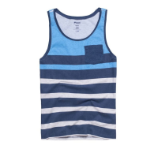 |  | https://housestyle.ru/upload/images/MS17-4513 (%d0%be%d0%b1%d1%80.).jpg | 2200001176515 | 548 | 383.33 | 268.33 | 1 |  | 0.00
 | MS17-4513 (обр.) |  |  | Бордовый | М |  | 100% Хлопок |  |  |  | 2200001176508 | 548 | 383.33 | 268.33 | 1 |  | 0.00
 | MS17-4513 (обр.) |  |  | Синий меланж | М |  | 100% Хлопок |  |  |  | 2200001176492 | 548 | 383.33 | 268.33 | 1 |  | 0.00
Перчатки мужские | MW15-9540 | FOX (Израиль) |  | Черно-синий | O.S. | - | 70% Акрил 30% Шерсть | 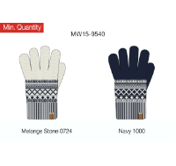 | Перчатки мужские. Модель выполнена из вязаного трикотажного полотна. Детали: орнамент; на ладонях замшевые вставки. | https://housestyle.ru/upload/images/MW15-9540.jpg | 942193100038 | 376 | 263.00 | 184.10 | 228 |  | 0.00
Перчатки мужские | MW15-9541 | FOX (Израиль) |  | Черный | O.S. | - | 100% Акрил | 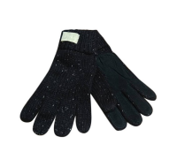 | Перчатки мужские. Модель выполнена из вязаного трикотажного полотна (гладкая вязка). Детали: на ладонях замшевые вставки. | https://housestyle.ru/upload/images/MW15-9541$200_1.jpg | 942198020038 | 360 | 252.00 | 176.40 | 59 |  | 0.00
Рубашка длинный рукав мужская | MW17-7501B | FOX (Израиль) | Китай | Бордовый | S | 44 | 100% Хлопок | 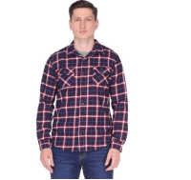 | Мужская рубашка из хлопкового материала. Длинными рукава с манжетами, которые застегиваются на пуговицу, спереди два нагрудных кармана. Модель с закругленной по бокам линией низа. | https://housestyle.ru/upload/images/MW17-7501B$5100_1.jpg | 435671510038 | 1125 | 787.50 | 551.25 | 1 |  | 0.00
Рубашка длинный рукав мужская | MW17-7501F | FOX (Израиль) | Китай | Фиолетовый | M | 46 | 100% Хлопок | 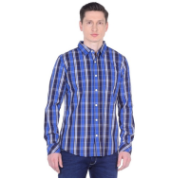 | Рубашка мужская. Стиль- повседневный. Модель выполнена из хлопка. Детали: длинный рукав; застежка на пуговицы; отложной воротник; нагрудный карман; приталенный силуэт. | https://housestyle.ru/upload/images/MW17-7501F$1100_1.jpg | 435672110040 | 1029 | 720.30 | 504.21 | 1 |  | 0.00
 | MW17-7501F |  |  | Фиолетовый | S | 44 | 100% Хлопок |  |  |  | 435672110038 | 1029 | 720.30 | 504.21 | 1 |  | 0.00
Рубашка с коротким рукавом мужская | MS14-7502S | FOX (Израиль) | Китай | Серо-голубой | M | 46 | 100% Хлопок | 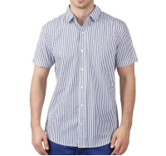 |  | https://housestyle.ru/upload/images/MS14-7502S.jpg | 135399080040 | 1109 | 776.16 | 543.31 | 1 |  | 0.00
 | MS14-7502S |  |  | Грязно-небесный | XS | 42 | 100% Хлопок |  |  |  | 135399111318 | 1109 | 776.16 | 543.31 | 1 |  | 0.00
Рубашка с коротким рукавом мужская | MS15-7001F | FOX (Израиль) | Китай | Вишнево-красный | 44 | 44 | хлопок 100% | 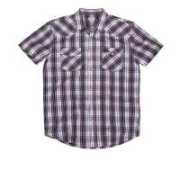 | Рубашка мужская. Стиль- повседневный.Модель выполнена из хлопка. Детали: короткий рукав; отложной воротник; застежка на пуговицы; нагрудный карман с вышивкой. | https://housestyle.ru/upload/images/MS15-7001F$9200_1.jpg | 135423920038 | 814 | 569.52 | 398.66 | 1 |  | 0.00
Сланцы мужские | MS14-9601 | FOX (Израиль) | Бангладеш | темный синий | 41.S | 41 |  | 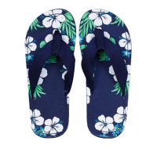 | Сланцы мужские. Стелька из полимера, гибкая подошва; перемычка из текстиля. | https://housestyle.ru/upload/images/MS14-9601$8700_1.jpg | 986068870041 | 602 | 421.68 | 295.18 | 3 |  | 0.00
 | MS14-9601 |  |  | темный синий | 44.S | 44 |  |  |  |  | 986068870044 | 602 | 421.68 | 295.18 | 5 |  | 0.00
 | MS14-9601 |  |  | Зеленый | 40.S | 40 |  | 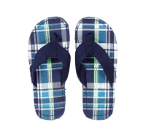 | Сланцы мужские. Стелька из полимера, гибкая подошва; перемычка из текстиля. | https://housestyle.ru/upload/images/MS14-9601$9996_1.jpg | 986068999640 | 602 | 421.68 | 295.18 | 2 |  | 0.00
Толстовка мужская | MW16-5006AP | FOX (Израиль) | Китай | Темно-синий меланж | L | 48 | 65%хлопок, 35%полиэстр | 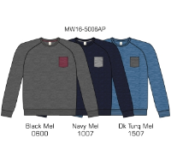 |  | https://housestyle.ru/upload/images/MW16-5006AP.jpg | 432076100742 | 1290 | 902.80 | 631.96 | 1 |  | 0.00
Толстовка мужская | MW17-5001 | FOX (Израиль) | Китай | лазурный | S | 44 | 65% Хлопок, 35% Полиэстер | 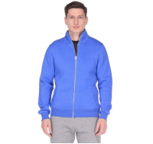 | Толстовка мужская. Стиль- спортивный. Модель выполнена из футера с начесом. Детали: длинный рукав; застежка на молнию; два кармана; воротник-стойка; эластичные манжеты и низ. | https://housestyle.ru/upload/images/MW17-5001$787_1.jpg | 432109078738 | 1452 | 1,016.40 | 711.48 | 1 |  | 0.00
Футболка мужская | MS14-1003P | FOX (Израиль) | Бангладеш | Ультрамариновый-Белый | XS | 42 | 100% Хлопок | 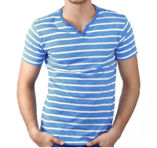 |  | https://housestyle.ru/upload/images/MS14-1003P.jpg | 191007090118 | 934 | 653.52 | 457.46 | 1 |  | 0.00
 | MS14-1003P |  |  | Темная фуксия | XS | 42 | 100% Хлопок |  |  |  | 191007400018 | 934 | 653.52 | 457.46 | 1 |  | 0.00
Футболка с длинным рукавом мужская | MW15-2001P | FOX (Израиль) | Бангладеш | Белый | 3XL | 54 | 100% Хлопок |  |  | https://housestyle.ru/upload/images/MW15-2001P$100_1.jpg | 437807010048 | 470 | 329.28 | 230.50 | 5 |  | 0.00
Шапка мужская | MW13-9552 | FOX (Израиль) | Китай | темный синий | O.S. |  | 70% Акрил,,30% Шерсть | 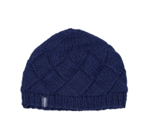 | Шапка мужская. Модель выполнена из мягкого полушерстяного вязаного материала. Детали: широкая эластичная резинка по канту. | https://housestyle.ru/upload/images/MW13-9552$1000_1.jpg | 948141100038 | 447 | 313.00 | 219.10 | 3 |  | 0.00
 | MW13-9552 |  |  | Серый | O.S. |  | 70% Акрил,,30% Шерсть | 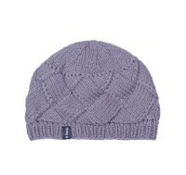 | Шапка мужская. Модель выполнена из мягкого полушерстяного вязаного материала. Детали: широкая эластичная резинка по канту. | https://housestyle.ru/upload/images/MW13-9552$5800_1.jpg | 948141580038 | 447 | 313.00 | 219.10 | 1 |  | 0.00
Шапка мужская | MW15-9550 | FOX (Израиль) |  | Черно-синий | O.S. | - | 70% Акрил 30% Шерсть |  | Шапка мужская. Модель выполнена из вязаного трикотажного полотна (гладкая вязка). Детали: орнамент; помпон. | https://housestyle.ru/upload/images/MW15-9550$1000_1.jpg | 948155100038 | 276 | 193.00 | 135.10 | 33 |  | 0.00
Шапка мужская | MW15-9551 | FOX (Израиль) |  | Коралловый | O.S. | - | 100% Хлопок |  | Шапка мужская. Модель выполнена из вязаного трикотажного полотна (фактурная вязка). | https://housestyle.ru/upload/images/MW15-9551$3300_1.jpg | 948156330038 | 324 | 227.00 | 158.90 | 38 |  | 0.00
 | MW15-9551 |  |  | Индиго | O.S. | - | 100% Хлопок |  | Шапка мужская. Модель выполнена из вязаного трикотажного полотна (фактурная вязка). | https://housestyle.ru/upload/images/MW15-9551$6599_1.jpg | 948156659938 | 324 | 227.00 | 158.90 | 28 |  | 0.00
Шапка мужская | MW15-9552 | FOX (Израиль) |  | Серый меланж | O.S. | - | 100% Акрил |  | Шапка мужская. Шапка мужская. Модель выполнена из вязаного трикотажного полотна (гладкая вязка). | https://housestyle.ru/upload/images/MW15-9552$500_1.jpg | 948157050038 | 234 | 164.00 | 114.80 | 90 |  | 0.00
Шапка мужская | MW15-9553 | FOX (Израиль) |  | Черный | O.S. | - | 100% Акрил |  | Шапка мужская. Модель выполнена из вязаного трикотажного полотна (гладкая вязка). | https://housestyle.ru/upload/images/MW15-9553$200_1.jpg | 948158020038 | 294 | 206.00 | 144.20 | 27 |  | 0.00
Шарф мужской | MW15-9522 | FOX (Израиль) |  | Черный | O.S. | - | 100% Акрил |  | Шарф мужской. Модель выполнена из вязаного трикотажного полотна (гладкая вязка). | https://housestyle.ru/upload/images/MW15-9522$200_1.jpg | 942199020038 | 621 | 435.00 | 304.50 | 47 |  | 0.00
Шарф мужской | MW15-9530 | FOX (Израиль) |  | Черно-синий | O.S. | - | 70% Акрил 30% Шерсть |  | Шарф мужской. Модель выполнена из вязаного трикотажного полотна (гладкая вязка). Детали: орнамент. | https://housestyle.ru/upload/images/MW15-9530$1000_1.jpg | 942192100038 | 577 | 404.00 | 282.80 | 40 |  | 0.00
Шорты мужские | MS13-2500BP | FOX (Израиль) | Бангладеш | Голубой-Пурпурный | 30 | 46 | Полиэстер100% |  |  | https://housestyle.ru/upload/images/MS13-2500BP.jpg | 116217420030 | 340 | 238.00 | 166.60 | 1 |  | 0.00
Шорты мужские | MS14-2504 | FOX (Израиль) | Китай | Белый | 24 | 40 | 100% Полиэстер |  | Шорты мужские. Модель выполнена из легкого текстиля. Детали: пояс на резинке и кулиске со шнурком. | https://housestyle.ru/upload/images/MS14-2504$0100_1.jpg | 116227010024 | 912 | 638.40 | 446.88 | 1 |  | 0.00
Шорты мужские | MS14-8560 | FOX (Израиль) | Китай | Темно-синий | 26 | 42 | 80% Хлопок, 20% Полиэстер |  | Шорты мужские. Стиль- повседневный. Модель выполнена из плотного эластичного хлопка. Детали: посадка средняя; застежка на молнию, пуговицу; пять карманов; шлевки. | https://housestyle.ru/upload/images/MS14-8560$1110_1.jpg | 119084111026 | 1442 | 1,009.68 | 706.78 | 1 |  | 0.00
 | MS14-8560 |  |  | Темно-синий | 30 | 46 | 80% Хлопок, 20% Полиэстер |  |  |  | 119084111030 | 1442 | 1,009.68 | 706.78 | 2 |  | 0.00
 | MS14-8560 |  |  | Темно-синий | 36 | 52 | 80% Хлопок, 20% Полиэстер |  |  |  | 119084111036 | 1442 | 1,009.68 | 706.78 | 2 |  | 0.00
Шорты мужские | MS14-8564 | FOX (Израиль) | Китай | Джинс-серый | 26 | 42 | 100% Хлопок |  | Шорты мужские. Модель выполнена из плотного хлопка. Детали: посадка средняя; застежка на молнию, пуговицу; пять карманов; шлевки. | https://housestyle.ru/upload/images/MS14-8564$1157_1.jpg | 119088115726 | 1442 | 1,009.68 | 706.78 | 1 |  | 0.00
Шорты мужские | MS14-8568 | FOX (Израиль) | Китай | Джинсовый | 24 | 40 | 100% Хлопок |  |  | https://housestyle.ru/upload/images/MS14-8568.jpg | 119092110924 | 1442 | 1,009.68 | 706.78 | 1 |  | 0.00
Шорты мужские | MS16-8551 | FOX (Израиль) | Китай | Джинсовый | 38 | 54 | хлопок 100% |  | Шорты мужские. Стиль- повседневный. Модель выполнена из плотного хлопка. Детали: средняя посадка; карманы; застежка на молнию, пуговицу; шлевки; потертости. | https://housestyle.ru/upload/images/MS16-8551$1109_1.jpg | 119142110938 | 1172 | 820.05 | 574.04 | 1 |  | 0.00
 |  |  |  |  |  |  |  |  |  |  |  | 0 |  | 0 | 740 |  | 0.00

